상품제안서
드롭 슬링백 | 상품코드: F33075

 |  |  |  |  |  |  | 02-412-0044 | www.easy1.co.kr
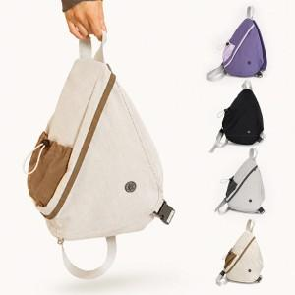

【상세/제작정보】 | 1박스 : 50개입 택배비: 1박스당 6000원 별도 ★컬러전사인쇄★ 인쇄사이즈 : 35*70mm

【인쇄/포장옵션】 | 풀칼라 / OPP(비닐)

【공급단가】 | 수량 | 100~ | 300~ | 500~ | 1,000~ | 3,000~
*VAT별도 | 단가 | 13,750원 | 13,530원 | 13,200원 | 12,870원 | 12,650원

【상품 URL】 | https://easy1.co.kr:443/src/goods_detail.php?gdno=33075

